Banco MMs
M/M/3 |  |  |  |  |  |  |  |  | Cs= | 6
 |  |  |  |  |  | CT= Cs*S + Cl*L |  |  | Cl= | 18

 |  |  |  |  | S | λ | μ | L | Cs*S | Cl*L | CT
 |  |  |  |  | 3 | 40 | 20 | 2.89 | 18.00 | 52 | 70.00
 |  |  |  |  | 4 | 40 | 20 | 2.17 | 24.00 | 39.130434783 | 63.13
 |  |  |  |  | 5 | 40 | 20 | 2.04 | 30.00 | 36.71641791 | 66.72

 | M/M/3 |  |  |  |  |  |  |  |  |  |  | M/M/4
λ= | 40 | clientes/hora |  | ts= 2 min/cliente |  |  |  |  |  |  | λ= | 40 | clientes/hora |  | ts= 2 min/cliente
μ= | 20 | clientes/min |  |  |  |  |  |  |  |  | μ= | 20 | clientes/min
s= | 3 | servidores |  |  |  |  |  |  |  |  | s= | 4 | servidores
$ρ$=
$ρ$=
rho= | 0.66666666667 | <1 |  |  |  |  |  |  |  |  | rho= | 0.5 | <1

P0= | 1 |  |  |  |  |  |  |  |  |  | P0= | 1
 | 1 | + | 2 | + | 2 | + | 4 |  |  |  |  | 1 | + | 2 | + | 2 | + | 1.3333333333 | + | 1.3333333333

P0= | 0.11111111111 |  |  |  |  |  |  |  |  |  | P0= | 0.13043478261

Lq= | 0.59259259259 |  | Lq= | 0.889 |  |  | clientes |  |  |  | Lq= | 1.0434782609 |  | Lq= | 0.174 |  |  | clientes
 | 0.66666666667 |  |  |  |  |  |  |  |  |  |  | 6

L= | 0.889 | + | 2 | L= | 2.89 |  | clientes |  |  |  | L= | 0.174 | + | 2 | L= | 2.17 |  | clientes

Servidor internet
En un servidor de Internet existen 3 nodos que atienden peticiones a razón de 50 por minuto. El tiempo medio de servicio de cada nodo es de 3 segundos por petición.
En el servidor se plantean la posibilidad de instalar un único nodo con tiempo de servicio de 1 segundo por petición. ¿Es conveniente esta opción para reducir el tiempo medio de espera en el sistema?

 | M/M/3 |  |  | M/M/1

λ= | 50 | paq/min | λ= | 50 | paq/min
μ= | 20 | paq/min | μ= | 60 | paq/min
s= | 3 |  | s= | 1

W= | 0.120 | min | W= | 0.100 | min

Problema 2
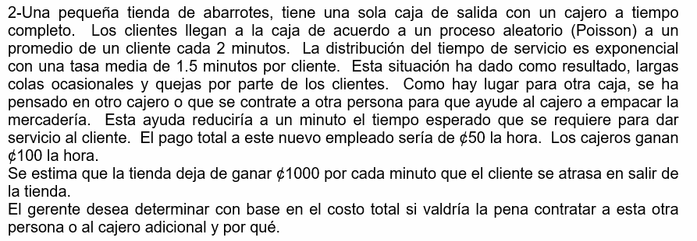

Actual |  |  | Cl= | 1000 | $/hora
M/M/1 |  |  | Cs1= | 100 | $/hora
 |  |  | Cs2= | 150 | $/hora
λ= | 30 | clientes/hora
μ= | 40 | clientes/hora
s= | 1

L= | 3 | clientes
Cl*L= | 3000
Cs*S= | 100
CT= | 3100 | $/hora

Propuesta 1 |  |  |  |  |  | Propuesta 1'
M/M/2 |  |  |  |  |  | 2x(M/M/1)
λ= | 30 | clientes/hora |  |  |  | λ= | 15 | clientes/hora
μ= | 40 | clientes/hora |  |  |  | μ= | 40 | clientes/hora
s= | 2 |  |  |  |  | s= | 1

L= | 0.87 | clientes |  |  |  | L= | 0.6 | clientes
Cl*L= | 873 |  |  |  |  | Cl*L*F= | 1200
Cs*S= | 200 |  |  |  |  | Cs*S*F= | 200
CT= | 1073 | $/hora |  |  |  | CT= | 1400 | $/hora

Propuesta 2
M/M/1
λ= | 30 | clientes/hora
μ= | 60 | clientes/hora
s= | 1

L= | 1.00 | clientes
Cl*L= | 1000
Cs*S= | 150
CT= | 1150 | $/hora

Problema 8
λ= | 27 | clientes/hora |  | Cs= | 2,959 | $/hora
μ= | 30 | clientes/hora |  | Cl= | 10,000 | $/hora
s= | variable

 | s | λ | μ | L | Cs*k | Cl*L | CT
 | 1 | 27 | 30 | 9.00 | 2959 | 90,000.00 | 92,959
 | 2 | 27 | 30 | 1.13 | 5918 | 11,285.27 | 17,203
 | 3 | 27 | 30 | 0.93 | 8877 | 9,300.12 | 18,177
 | 4 | 27 | 30 | 0.9 | 11836 | 9,041.60 | 20,877
 | 5 | 27 | 30 | 0.9 | 14795 | 9,005.36 | 23,800

